12.人口
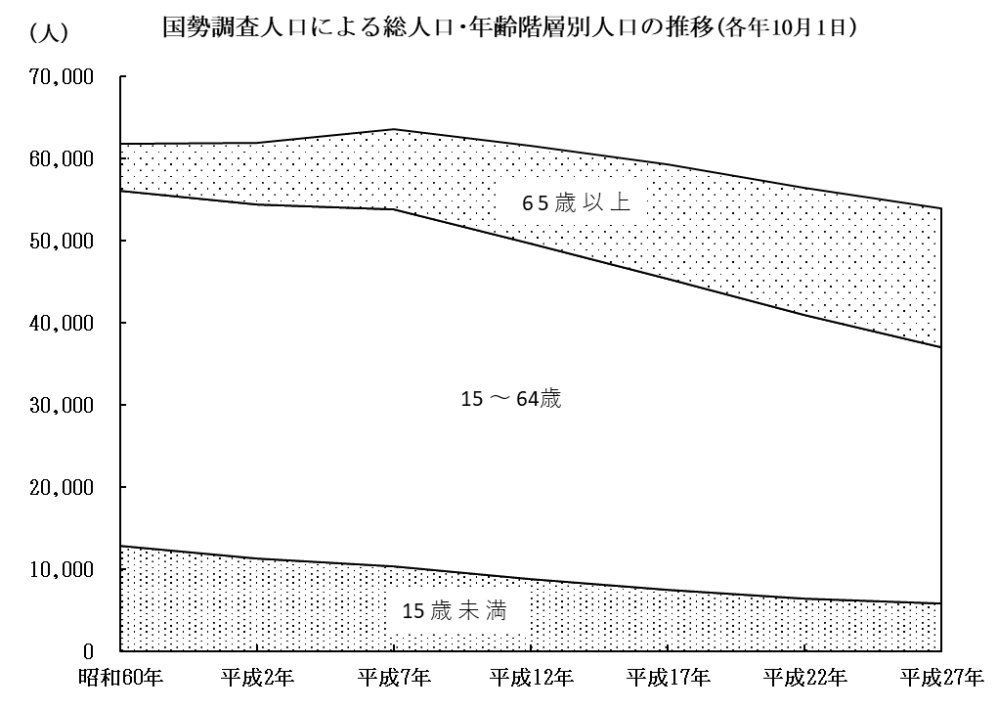
22 人 口
１２．年齢階層別人口（各年10月1日）

 |  |  |  |  |  |  |  | 単位：人、％
区 分 |  | 昭和60年 | 平成2年 | 平成7年 | 平成12年 | 平成17年 | 平成22年 | 平成27年
総 人 口 |  | 61,825 | 62,025 | 63,566 | 61,547 | 59,357 | 56,490 | 54,187
15 歳 未 満 |  | 12,853 | 11,261 | 10,260 | 8,731 | 7,487 | 6,437 | 5,775
15 ～ 64 歳 |  | 43,181 | 43,171 | 43,590 | 40,901 | 37,857 | 34,476 | 31,268
65 歳 以 上 |  | 5,781 | 7,527 | 9,704 | 11,894 | 13,943 | 15,493 | 16,872
不 詳 |  | 10 | 66 | 12 | 21 | 70 | 84 | 272
構成比 | 総 人 口 | 100.0 | 100.0 | 100.0 | 100.0 | 100.0 | 100.0 | 100.0
 | 15歳未満 | 20.8 | 18.2 | 16.1 | 14.2 | 12.6 | 11.4 | 10.7
 | 15～64歳 | 69.8 | 69.6 | 68.6 | 66.5 | 63.8 | 61.0 | 57.7
 | 65歳以上 | 9.4 | 12.1 | 15.3 | 19.3 | 23.5 | 27.4 | 31.1
 | 不 詳 | 0.0 | 0.1 | 0.0 | 0.0 | 0.1 | 0.2 | 0.5
 |  |  |  |  |  |  |  | 国勢調査

平成27年10月１日現在における本市人口の年齢構成を見ると、15歳未満の年少人口は5,775人、15歳～64歳の生産年齢人口は31,268人、65歳以上の老年人口は16,872人で、総人口に占める割合が、それぞれ10.7％、57.7％、31.1％となっています。

また、前回（平成22年）に対する増減を見ると、15歳未満は662人（△10.3％）の減少､15歳～64歳は3,208人（△9.3％）の減少､65歳以上は1,379人（8.9％）の増加となっており、急速に少子高齢化が進行しています。

人口ピラミッド
人 口 23
 |  |  | 平成22年 | 男 | 女 | 平成27年 | 男 | 女 | 男(入力)
年齢（５歳階級）男女別人口構成図 |  |  | 0～4 | (899) | 877 | 0～4 | (840) | 826 | 840
 |  |  | 5～9 | (1,105) | 1,042 | 5～9 | (953) | 938 | 953
 |  |  | 10～14 | (1,263) | 1,251 | 10～14 | (1,149) | 1069 | 1149
 |  |  | 15～19 | (1,441) | 1,400 | 15～19 | (1,252) | 1239 | 1252
 | 0
 | 平成22年国勢調査 |  | 20～24 | (1,281) | 1,418 | 20～24 | (1,126) | 1222 | 1126
 |  |  | 25～29 | (1,379) | 1,286 | 25～29 | (1,140) | 1233 | 1140
 | 平成27年国勢調査 |  | 30～34 | (1,488) | 1,497 | 30～34 | (1,379) | 1244 | 1379
 |  |  | 35～39 | (1,773) | 1,734 | 35～39 | (1,495) | 1510 | 1495
 |  |  | 40～44 | (1,638) | 1,704 | 40～44 | (1,777) | 1762 | 1777
 |  | 老年人口（65歳以上） | 45～49 | (1,709) | 1,808 | 45～49 | (1,674) | 1682 | 1674
 |  |  | 50～54 | (1,843) | 1,882 | 50～54 | (1,688) | 1773 | 1688
 |  | 生産年齢人口（15～64歳） | 55～59 | (2,122) | 2,237 | 55～59 | (1,844) | 1884 | 1844
 |  |  | 60～64 | (2,286) | 2,550 | 60～64 | (2,143) | 2201 | 2143
 |  | 年少人口（15歳未満） | 65～69 | (1,954) | 2,146 | 65～69 | (2,154) | 2465 | 2154
 |  |  | 70～74 | (1,654) | 2,118 | 70～74 | (1,722) | 2016 | 1722
男
女
 |  |  | 75～79 | (1,409) | 1,890 | 75～79 | (1,414) | 1928 | 1414
 |  |  | 80～84 | (986) | 1,442 | 80～84 | (1,065) | 1630 | 1065
 |  |  | 85～89 | (419) | 891 | 85～89 | (590) | 1082 | 590
 |  |  | 90歳以上 | (129) | 455 | 90歳以上 | (201) | 605 | 201

3,000 2,000 1,000 0
0 1,000 2,000 3,000

